Normalizacion
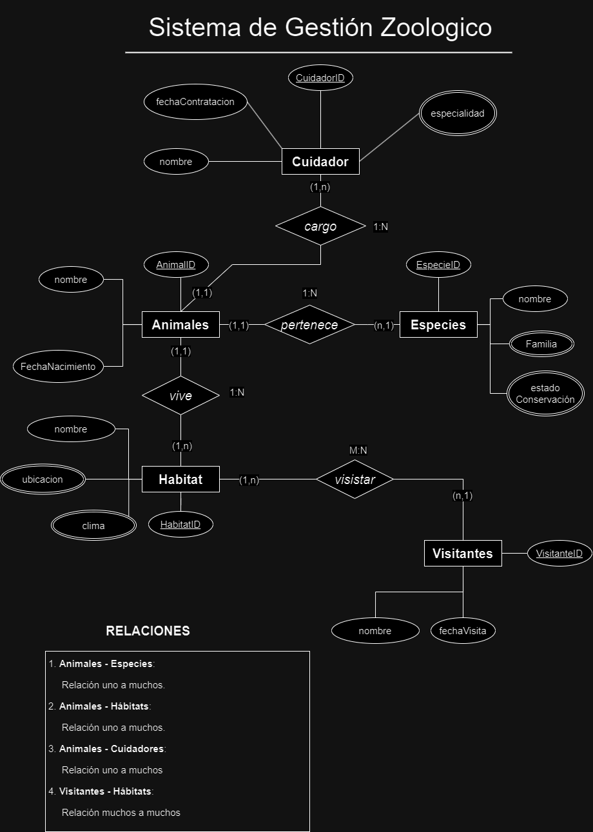
Base de Datos Zoologico
Objetivo | Normalizar el modelo entidad relacion de ZOO
Requisito | Normalizar hasta la 4FN
FormaNormal |  | 1FN | 2FN | 3FN | 4FN

